Solicitud gráfica
 | Área: | Matemáticas |  |  | Fecha:
 | Grado: | 7 |  |  | 2016-01-27
 | Título del tema: | Los números racionales |  |  | ¿Cuaderno de estudio o recurso? | Recurso
 | Editor: | Adriana Ma. Pachón |  |  | Motor del recurso | M9B

 | Código guión o recurso: | MA_07_05_CO_REC270 | ← Para determinar este código, visite la hoja de Ayuda
 |  |  |  |  | ESPECIFICACIÓN DE ARCHIVOS A ENTREGAR
Núm. | Archivo Shutterstock o ruta en web | Imagen para: | Tipo | Ubicación de la imagen en el recurso M9B | Nombre imagen SMALL | Tamaño imagen SMALL | Nombre imagen ZOOM | Tamaño imagen ZOOM | Descripción | Observaciones
IMG01 | Ver descripción | Recurso M9B | Ilustración | Contenido | MA_07_05_CO_REC270_IMG01n.png | 286 x 286 px | MA_07_05_CO_REC270_IMG01a.png | 500 x 500 px | La idea es que se vea el plano de un parque al cual se le puso encima una cuadrícula con el plano cartesiano. Los vértices indicados deben estar exactamente en las coordenadas que se proponen en la image. vertices señalados con numerales. | 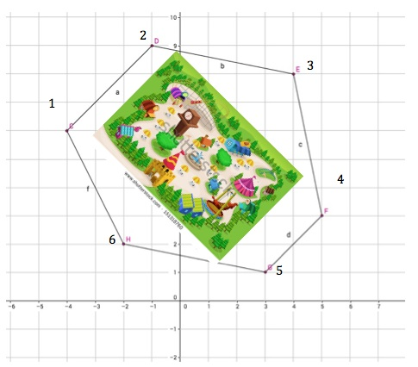

 |  |  |  |  |  |  |  |  |  | Colocar números en la imagen 1

